UNIDAD 1.3 DEBRAY PEREZ
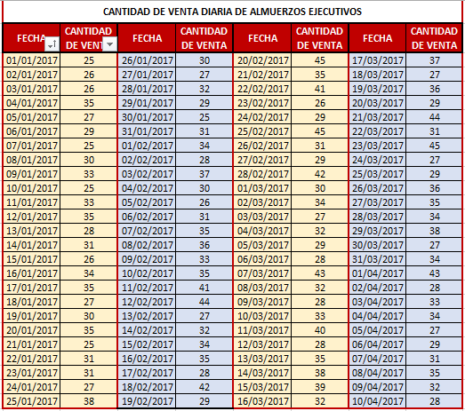

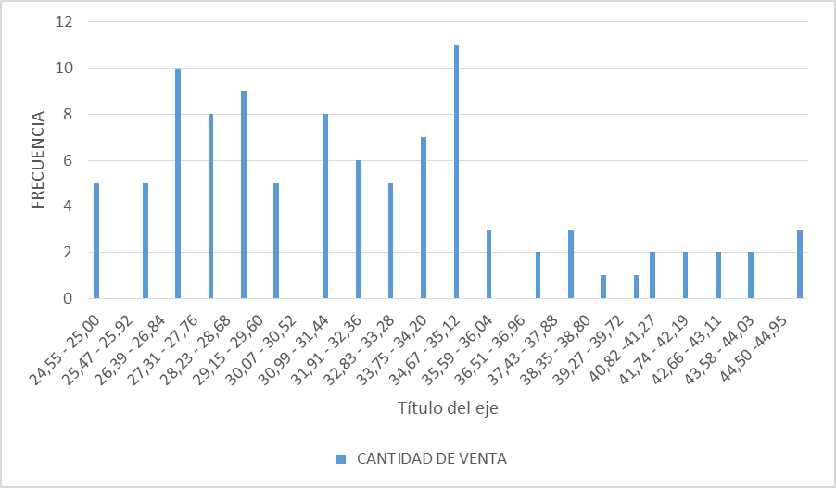
 |  | CANTIDAD DE VENTA | FRECUENCIA | FRECUENCIA RELATIVA | FRECUENCIA ACUMULADA | FRECUENCIA RELATIVA ACUMULADA | PORCENTAJE
RANGO: R: 45 - 25 = 20 |  | 24,55 - 25,00 | 5 | 0.05 | 5 | 0.05 | 5%
 |  | 25,10 - 25,46 | 0 | 0 | 5 | 0.05 | 0%
INTERVALO: m: 1+3.3log100 |  | 25,47 - 25,92 | 0 | 0 | 5 | 0.05 | 0%
INTERVALO: m: 1+3.3(2) = 8,6 aproximando 9 |  | 25,93 - 26,38 | 5 | 0.05 | 10 | 0.1 | 5%
 |  | 26,39 - 26,84 | 0 | 0 | 10 | 0.1 | 0%
TAMAÑO DE LOS INTERVALOS: C = m/R |  | 26,85 - 27,30 | 10 | 0.1 | 20 | 0.21 | 10%
 | C = 9 / 20 | 27,31 - 27,76 | 0 | 0 | 20 | 0.21 | 0%
 | C = 0,45 | 27,77 - 28,22 | 8 | 0.08 | 28 | 0.29 | 8%
 |  | 28,23 - 28,68 | 0 | 0 | 28 | 0.29 | 0%
 |  | 28,69 - 29,14 | 9 | 0.09 | 37 | 0.38 | 9%
 |  | 29,15 - 29,60 | 0 | 0 | 37 | 0.38 | 0%
 |  | 29,61 - 30,06 | 5 | 0.05 | 42 | 0.43 | 5%
 |  | 30,07 - 30,52 | 0 | 0 | 42 | 0.43 | 0%
 |  | 30,53 - 30,98 | 0 | 0 | 42 | 0.43 | 0%
 |  | 30,99 - 31,44 | 8 | 0.08 | 50 | 0.51 | 8%
 |  | 31,45 - 31,90 | 0 | 0 | 50 | 0.51 | 0%
 |  | 31,91 - 32,36 | 6 | 0.06 | 56 | 0.57 | 6%
 |  | 32,37 - 32,82 | 0 | 0 | 56 | 0.57 | 0%
 |  | 32,83 - 33,28 | 5 | 0.05 | 61 | 0.62 | 5%
 |  | 33,29 - 33,74 | 0 | 0 | 61 | 0.62 | 0%
 |  | 33,75 - 34,20 | 7 | 0.07 | 68 | 0.69 | 7%
 |  | 34,21 - 34,66 | 0 | 0 | 68 | 0.69 | 0%
 |  | 34,67 - 35,12 | 11 | 0.11 | 79 | 0.8 | 11%
 |  | 35,13 - 35,58 | 0 | 0 | 79 | 0.8 | 0%
 |  | 35,59 - 36,04 | 3 | 0.03 | 82 | 0.83 | 3%
 |  | 36,05 - 36,50 | 0 | 0 | 82 | 0.83 | 0%
 |  | 36,51 - 36,96 | 0 | 0 | 82 | 0.83 | 0%
 |  | 36,97 - 37,42 | 2 | 0.02 | 84 | 0.85 | 2%
 |  | 37,43 - 37,88 | 0 | 0 | 84 | 0.85 | 0%
 |  | 37,89 - 38,34 | 3 | 0.03 | 87 | 0.88 | 3%
 |  | 38,35 - 38,80 | 0 | 0 | 87 | 0.88 | 0%
 |  | 38,81 - 39,26 | 1 | 0.01 | 88 | 0.89 | 1%
 |  | 39,27 - 39,72 | 0 | 0 | 88 | 0.89 | 0%
 |  | 39,73 - 40,81 | 1 | 0.01 | 89 | 0.9 | 1%
 |  | 40,82 -41,27 | 2 | 0.02 | 91 | 0.92 | 2%
 |  | 41,28 - 41,73 | 0 | 0 | 91 | 0.92 | 0%
 |  | 41,74 - 42,19 | 2 | 0.02 | 93 | 0.94 | 2%
 |  | 42,20 - 42,65 | 0 | 0 | 93 | 0.94 | 0%
 |  | 42,66 - 43,11 | 2 | 0.02 | 95 | 0.95 | 2%
 |  | 43,12 - 43,57 | 0 | 0 | 95 | 0.95 | 0%
 |  | 43,58 - 44,03 | 2 | 0.02 | 97 | 0.97 | 2%
 |  | 44,04 - 44,49 | 0 | 0 | 97 | 0.97 | 0%
 |  | 44,50 -44,95 | 0 | 0 | 97 | 0.97 | 0%
 |  | 44,96 - 45,41 | 3 | 0.03 | 100 | 1 | 3%

CORRECCION U1.3
CANTIDAD DE VENTA | FRECUENCIA | FRECUENCIA RELATIVA | FRECUENCIA ACUMULADA | FRECUENCIA RELATIVA ACUMULADA | PORCENTAJE | CANTIDAD DE VENTA | FRECUENCIA | FRECUENCIA RELATIVA | FRECUENCIA ACUMULADA | FRECUENCIA RELATIVA ACUMULADA | PORCENTAJE
24,55 - 25,00 | 5 | 0.05 | 5 | 0.05 | 5% | (24,55 - 26,84) | 10 | 0.1 | 10 | 0.1 | 10%
25,10 - 25,46 | 0 | 0 | 5 | 0.05 | 0% | (26,85 - 29,14) | 27 | 0.27 | 37 | 0.37 | 27%
25,47 - 25,92 | 0 | 0 | 5 | 0.05 | 0% | (29,15 - 31,44) | 13 | 0.13 | 50 | 0.5 | 13%
25,93 - 26,38 | 5 | 0.05 | 10 | 0.1 | 5% | (31,45 - 33,74) | 11 | 0.11 | 61 | 0.61 | 11%
26,39 - 26,84 | 0 | 0 | 10 | 0.1 | 0% | (33,75 - 36,04) | 21 | 0.21 | 82 | 0.82 | 21%
26,85 - 27,30 | 10 | 0.1 | 20 | 0.21 | 10% | (36,05 - 38,34) | 5 | 0.05 | 87 | 0.87 | 5%
27,31 - 27,76 | 0 | 0 | 20 | 0.21 | 0% | (38,35 - 41,27) | 4 | 0.04 | 91 | 0.91 | 4%
27,77 - 28,22 | 8 | 0.08 | 28 | 0.29 | 8% | (41,28 - 43,57) | 4 | 0.04 | 95 | 0.94 | 4%
28,23 - 28,68 | 0 | 0 | 28 | 0.29 | 0% | (43,58 - 45,41) | 5 | 0.05 | 100 | 1 | 5%
CANTIDAD DE VENTA DIARIA DE ALMUERZOS EJECUTIVOS
28,69 - 29,14 | 9 | 0.09 | 37 | 0.38 | 9%
29,15 - 29,60 | 0 | 0 | 37 | 0.38 | 0%
29,61 - 30,06 | 5 | 0.05 | 42 | 0.43 | 5%
30,07 - 30,52 | 0 | 0 | 42 | 0.43 | 0%
30,53 - 30,98 | 0 | 0 | 42 | 0.43 | 0%
30,99 - 31,44 | 8 | 0.08 | 50 | 0.51 | 8%
31,45 - 31,90 | 0 | 0 | 50 | 0.51 | 0%
31,91 - 32,36 | 6 | 0.06 | 56 | 0.57 | 6%
32,37 - 32,82 | 0 | 0 | 56 | 0.57 | 0%
32,83 - 33,28 | 5 | 0.05 | 61 | 0.62 | 5%
33,29 - 33,74 | 0 | 0 | 61 | 0.62 | 0%
33,75 - 34,20 | 7 | 0.07 | 68 | 0.69 | 7%
34,21 - 34,66 | 0 | 0 | 68 | 0.69 | 0%
34,67 - 35,12 | 11 | 0.11 | 79 | 0.8 | 11%
35,13 - 35,58 | 0 | 0 | 79 | 0.8 | 0%
35,59 - 36,04 | 3 | 0.03 | 82 | 0.83 | 3%
36,05 - 36,50 | 0 | 0 | 82 | 0.83 | 0%
36,51 - 36,96 | 0 | 0 | 82 | 0.83 | 0%
36,97 - 37,42 | 2 | 0.02 | 84 | 0.85 | 2%
37,43 - 37,88 | 0 | 0 | 84 | 0.85 | 0%
37,89 - 38,34 | 3 | 0.03 | 87 | 0.88 | 3%
38,35 - 38,80 | 0 | 0 | 87 | 0.88 | 0%
38,81 - 39,26 | 1 | 0.01 | 88 | 0.89 | 1%
39,27 - 39,72 | 0 | 0 | 88 | 0.89 | 0%
39,73 - 40,81 | 1 | 0.01 | 89 | 0.9 | 1%
40,82 -41,27 | 2 | 0.02 | 91 | 0.92 | 2%
41,28 - 41,73 | 0 | 0 | 91 | 0.92 | 0%
41,74 - 42,19 | 2 | 0.02 | 93 | 0.94 | 2%
42,20 - 42,65 | 0 | 0 | 93 | 0.94 | 0%
42,66 - 43,11 | 2 | 0.02 | 95 | 0.95 | 2%
43,12 - 43,57 | 0 | 0 | 95 | 0.95 | 0%
43,58 - 44,03 | 2 | 0.02 | 97 | 0.97 | 2%
44,04 - 44,49 | 0 | 0 | 97 | 0.97 | 0%
44,50 -44,95 | 0 | 0 | 97 | 0.97 | 0%
44,96 - 45,41 | 3 | 0.03 | 100 | 1 | 3%

